상품제안서
클립 지퍼메모패드 (25절) | 상품코드: S24994

 |  |  |  |  |  |  | 02-713-8555 | www.synergygift.co.kr
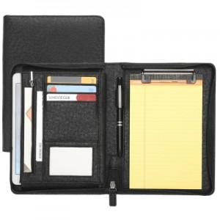 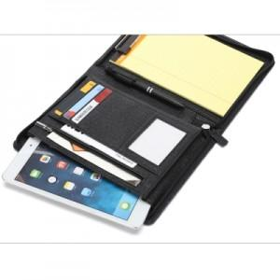 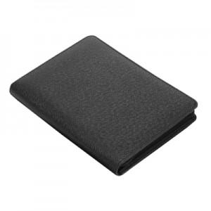

【상세/제작정보】 | <p><span style="font-size: 14pt;">*박 기본 사이즈 70*20mm 초과 사이즈 별도 문의</span></p>

【인쇄/포장옵션】 | 불박 / 포장지포장

【공급단가】 | 수량 | 30~ | 100~ | 300~ | 500~ | 1,000~
*VAT별도 | 단가 | 14,690원 | 14,350원 | 13,890원 | 13,220원 | 12,990원

【상품 URL】 | https://www.synergygift.co.kr:443/src/goods_detail.php?gdno=24994

